Wstęp
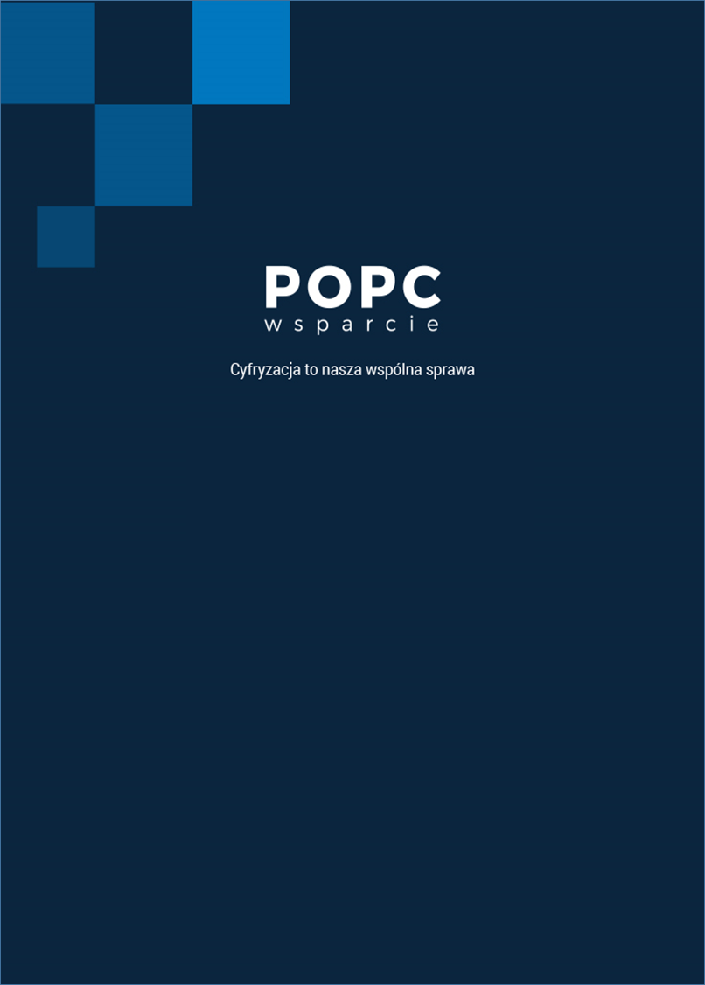

Listy sprawdzające do autokontroli wniosku o dofianansowanie dla działania 2.1 i działania 2.2
Programu Operacyjnego Polska Cyfrowa na lata 2014-2020

Przygotowane przez Centrum Kompetencyjne „POPC Wsparcie” Centralnego Ośrodka Informatyki

Listy sprawdzające powstały jako dokumenty pomocnicze dla Wnioskodawców ubiegających się dofinansowanie w ramach działania 2.1 oraz 2.2 POPC, w celu przeprowadzenia autokontroli warunków formalnych przygotowanej dokumentacji aplikacyjnej. Przeprowadzenie autokontroli przy wykorzystaniu niniejszych List sprawdzających przed złożeniem do Instytucji Organizującej Konkurs pozwoli zminimalizować ryzyko negatywnej oceny formalnej projektów składanych do dofinansowania w ramach 2 osi priorytetowej PO PC. Listy zawierają dostosowane do specyfiki działania pytania kontrolne dotyczące kryteriów i warunków formalnych oraz pytania pozwalające potwierdzić kompletność dokumentacji aplikacyjnej.
Zespół POPC Wsparcie
Autor: Anna Wolak
Data publikacji: 4 września 2018 r.

